Cover
 |  |  |  | Module/Sub System |  |  |  |  |  |  |  | Created PIC |  | Created Date
 |  |  |  | Library Management System |  |  |  |  |  |  |  |  |  | 10-Feb-2015

1. Module/Sub System overview

 | Dự án này là nhằm phát triển một hệ thống quản lý thư viện trực tuyến (LIMS) cho các trường đại học. Đây là một ứng dụng dựa trên mạng nội bộ có thể được truy cập khắp trường.
 | Hệ thống này có thể được sử dụng để tìm kiếm sách / tạp chí, báo, tìm ra những người đã mượn sách, yêu cầu để mua một cuốn sách mới vv. Hệ thống tích hợp chứa cả các chức năng
 | cho người sử dụng và cả thủ thư. Các tính năng như gửi email / nhắc nhở vv đều có trong hệ thống này.

2. Definitions, Acronyms, and Abbreviations

 |  | No | Abbreviation |  |  |  | Description
 |  | 1 | Website |  |  |  | Website bán quần áo

3. Use Case Diagram

 | No | UseCase ID |  |  | Use Case Name |  |  | Description
 | 1 | UC_01 |  |  |  | Đăng ký |  | Đăng ký
 | 2 | UC_02 |  |  |  | Đăng nhập |  | Đăng nhập
 | 3 | UC_03 |  |  |  | Xem danh sách sản phẩm |  | Xem danh sách sản phẩm
 | 4 | UC_04 |  |  |  | Quản lý giỏ hàng |  | Quản lý tài khoản
 | 5 | UC_05 |  |  |  | Quản lý thanh toán |  | Quản lý người dùng
 | 6 | UC_06 |  |  |  | Quản lý tài khoản |  | Quản lý đơn hàng
 | 7 | UC_07 |  |  |  | Quản lý người dùng |  | Quản lý giỏ hàng
 | 8 | UC_08 |  |  |  | Quản lý đơn hàng |  | Quản lý thanh toán

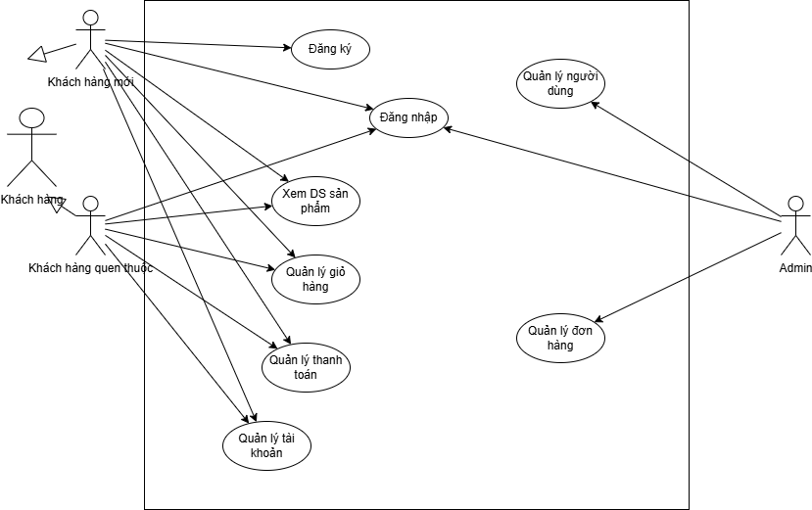

 |  |  |  |  |  |  |  |  |  |  | Security matrix
 |  |  |  |  |  |  |  |  | UC |  |  |  | Person |  | Admin | System
 |  |  |  |  |  |  |  |  |  | Đăng ký |  |  | x
 |  |  |  |  |  |  |  |  |  | Đăng nhập |  |  | x |  | x
 |  |  |  |  |  |  |  |  |  | Xem danh sách sản phẩm |  |  | x
 |  |  |  |  |  |  |  |  |  | Quản lý giỏ hàng |  |  | x
 |  |  |  |  |  |  |  |  |  | Quản lý thanh toán |  |  | x
 |  |  |  |  |  |  |  |  |  | Quản lý tài khoản |  |  | x
 |  |  |  |  |  |  |  |  |  | Quản lý người dùng |  |  | x |  | x
 |  |  |  |  |  |  |  |  |  | Quản lý đơn hàng |  |  | x |  | x

Đăng ký
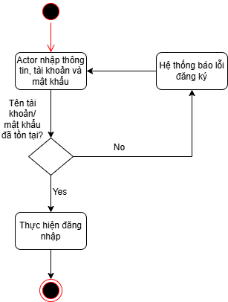
 |  |  |  |  | Process | Use Case ID | Use case name | Created PIC | Created Date | Approved Date
 |  |  |  |  | Use case design | UC_LIMS_001 | Đăng ký |  | 5-thg 10-2025

1. Pre-Condition

 | Actor: Person đăng ký tài khoản để sử dụng chức năng hệ thống

2. Trigger

 | Person đăng ký tài khoản

3. Basic flow

 |  | 3.1 | Hệ thống hiển thị màn hình đăng ký
 |  | 3.2 | Person nhập thông tin, tài khoản và mật khẩu sau đó ấn nút "Đăng ký"

 |  | 3.3 | Hệ thống thực hiện kiểm tra đăng ký
 |  |  | (Alternative: Khi kiểm tra không hợp lệ)
 |  | 3.4 | Hệ thống chuyển vào màn hình đăng nhập

4. Alternative flow

 |  | 4.1 | Khi kiểm tra không hợp lệ
 |  |  |  | Hệ thống khi đó sẽ hiển thị thông báo lỗi cho Person và cho phép Person có thể điền lại thông tin về tài khoản và mật khẩu(Quay trở lại bước 3.2)
 |  |  |  | Hệ thống quay lại màn hình trước

5. Business rule

 | Yêu cầu về việc thông báo lỗi nhập sai dữ liệu:
 |  | Màn hình hiển thị thông báo lỗi về tài khoản hoặc mật khẩu
 |  | Các trường dữ liệu không hợp lệ được bôi đỏ.
 |  | Con trỏ chuột sẽ focus vào trường dữ liệu đầu tiên không hợp lệ
 |  | Khi user edit lại trường dữ liệu đó thì màu sắc của trường dữ liệu đó sẽ trở lại bình thường.

6. Activity Diagram

Đăng nhập
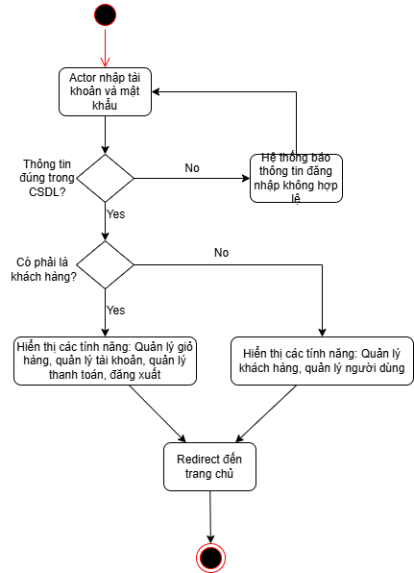
 |  |  |  |  | Process | Use Case ID | Use case name | Created PIC | Created Date | Approved Date
 |  |  |  |  | Use case design | UC_LIMS_001 | Đăng nhập |  | 5-thg 10-2025

1. Pre-Condition

 | Actor: Person đăng nhập để sử dụng chức năng hệ thống
 | Điều kiện: Đăng nhập đúng tài khoản, mật khẩu

2. Trigger

 | Person đăng nhập lần đầu khi mở ứng dụng

3. Basic flow

 |  | 3.1 | Hệ thống hiển thị màn hình đăng nhập
 |  | 3.2 | Person nhập tài khoản và mật khẩu sau đó ấn nút "Đăng nhập"
 |  |  | (Alternative: Hủy đăng nhập)
 |  | 3.3 | Hệ thống thực hiện kiểm tra mật tài khoản và khẩu mới đã nhập vào.
 |  |  | (Alternative: Khi kiểm tra không hợp lệ)
 |  | 3.4 | Hệ thống chuyển vào màn hình giao diện

4. Alternative flow

 |  | 4.1 | Hủy đăng nhập
 |  |  |  | Nếu user nhấn nút "Hủy" trên màn hình, thì chương trình sẽ đóng màn hình đăng nhập. Các thông tin mà Person input cũng sẽ bị hủy.
 |  |  |  | Hệ thống quay lại màn hình trước

 |  | 4.2 | Khi kiểm tra không hợp lệ
 |  |  |  | Hệ thống khi đó sẽ hiển thị thông báo lỗi cho Person và cho phép Person có thể điền lại thông tin về tài khoản và mật khẩu(Quay trở lại bước 3.2)

5. Business rule

 | Yêu cầu về việc thông báo lỗi nhập sai dữ liệu:
 |  | Màn hình hiển thị thông báo lỗi về tài khoản hoặc mật khẩu
 |  | Các trường dữ liệu không hợp lệ được bôi đỏ.
 |  | Con trỏ chuột sẽ focus vào trường dữ liệu đầu tiên không hợp lệ
 |  | Khi user edit lại trường dữ liệu đó thì màu sắc của trường dữ liệu đó sẽ trở lại bình thường.

6. Activity Diagram

Xem danh sách sản phẩm
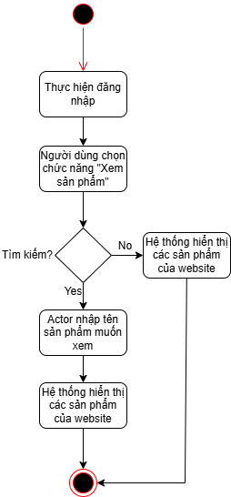
 |  |  |  | Process | Use Case ID | Use case name | Created PIC | Created Date | Approved Date
 |  |  |  | Use case design | UC_LIMS_003 | Xem danh sách sản phẩm |  | 5-thg 10-2025

1. Pre-Condition

 | Actor: Person sử dụng chức năng này để xem thông tin về các sản phẩm của website (quần, áo...)

2. Trigger

 | Để xem sách đã đặt Person chọn chức năng "Xem sản phẩm" trên menu

3. Basic flow

 |  | 3.1 | Thực hiện đăng nhập
 |  | 2025-02-03 | Người dùng chọn chức năng "Xem sản phẩm"
 |  | 2025-03-03 | Hệ thống hiện thị các sản phẩm đang có trong cửa hàng
 |  | 2025-04-03 | Actor có thể tìm kiếm tên sản phẩm mình muốn xem
 |  | 2025-05-03 | Hệ thống hiển thị các sản phẩm đang có trong cửa hàng dựa trên tìm kiếm

4. Alternative flow

 |  | Không có

5. Business rule

 |  | Không có

6. Activity Diagram

Quản lý tài khoản
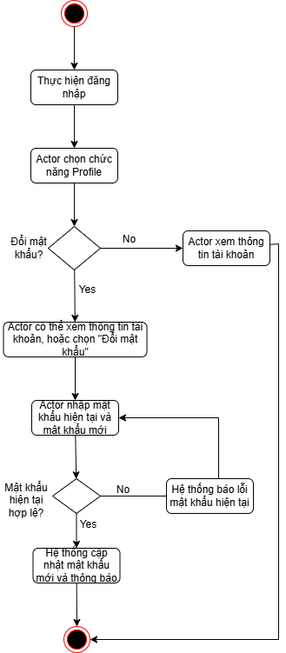
 |  |  |  |  | Process | Use Case ID | Use case name | Created PIC | Created Date | Approved Date
 |  |  |  |  | Use case design | UC_LIMS_002 | Quản lý tài khoản |  | 6-Oct-2025

1. Pre-Condition

 | Actor: Person được phép đổi mật khẩu của mình và xem thông tin tài khoản
 | Điều kiện: Person đã đăng nhập vào hệ thống

2. Trigger

 | Để đổi mật khẩu Person chọn chức năng "Profile" trên menu

3. Basic flow

 |  | 3.1 | Hệ thống hiển thị màn hình Profile
 |  | 3.2 | Person có thể xem thông tin tài khoản trên màn hình này, hoặc có thể chọn chức năng "Đổi mật khẩu"
 |  | 2025-03-03 | Person nhập mật khẩu hiện tại và nhập mật khẩu mới
 |  |  | (Alternative: Hủy đổi mật khẩu)
 |  | 3.3 | Hệ thống thực hiện kiểm tra mật khẩu mới và cũ đã nhập vào. Sau đó lưu vào hệ thống
 |  |  | (Alternative: Khi kiểm tra mật khẩu không hợp lệ)
 |  | 3.4 | Hệ thống quay lại màn hình trước

4. Alternative flow

 |  | 4.1 | Hủy đổi mật khẩu
 |  |  |  | Nếu user nhấn button "Hủy" trên màn hình, thì chương trình sẽ đóng màn hình đổi mật khẩu. Các thông tin mà Person input cũng sẽ bị hủy.
 |  |  |  | Hệ thống quay lại màn hình trước

 |  | 4.2 | Khi kiểm tra mật khẩu không hợp lệ
 |  |  |  | Hệ thống khi đó sẽ hiển thị thông báo lỗi cho Person và cho phép Person có thể điền lại thông tin về mật khẩu(Quay trở lại bước 3.2)

5. Business rule

 | Yêu cầu về việc thông báo lỗi nhập sai dữ liệu:
 |  | Màn hình hiển thị thông báo lỗi về mật khẩu
 |  | Các trường dữ liệu không hợp lệ được bôi đỏ.
 |  | Con trỏ chuột sẽ focus vào trường dữ liệu đầu tiên không hợp lệ
 |  | Khi user edit lại trường dữ liệu đó thì màu sắc của trường dữ liệu đó sẽ trở lại bình thường.

6. Acitivity diagram

Quản lý người dùng
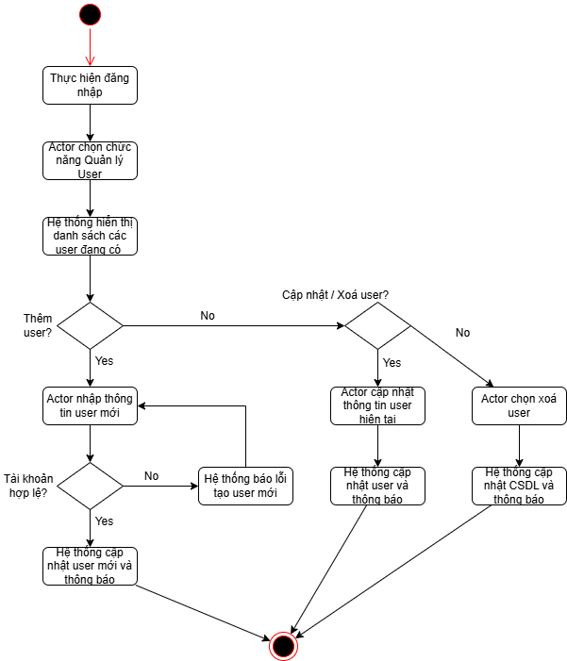
 |  |  |  |  | Process | Use Case ID | Use case name | Created PIC | Created Date | Approved Date
 |  |  |  |  | Use case design | UC_LIMS_002 | Quản lý người dùng |  | 6-Oct-2025

1. Pre-Condition

 | Actor: Admin được phép quản lý tài khoản của các khách hàng, có thể thêm tài khoản mới, active/block/xoá tài khoản khách hàng.
 | Điều kiện: Admin đã đăng nhập vào hệ thống

2. Trigger

 | Để quản lý khách hàng, Admin chọn chức năng "User" trên trang quản lý

3. Basic flow

 |  | 2025-01-03 | Hệ thống hiển thị màn hình quản lý User
 |  | 2025-02-03 | Person có thể xem thông tin tài khoản trên màn hình này, hoặc có thể chọn các hành động "Thêm/ Sửa/ Xoá".
 |  | 2025-03-03 | Nếu thêm sản phẩm, Actor chọn vào nút Thêm và nhập thông tin tài khoản mới.
 |  | 2025-04-03 | Hệ thống thực hiện kiểm tra tài khoản mới nhập. Sau đó lưu vào hệ thống
 |  |  | (Alternative: Khi kiểm tra không hợp lệ)

 |  | 2025-05-03 | Nếu sửa sản phẩm, Actor chọn vào nút Sửa và cập nhật role tài khoản mới.
 |  | 2025-06-03 | Người dùng chọn xác nhận thay đổi sau đó lưu vào hệ thống.
 |  | 2025-07-03 | Nếu xoá sản phẩm, Actor chọn vào nút Delete và chọn tài khoản xoá.
 |  | 2025-08-03 | Người dùng chọn xác nhận thay đổi sau đó lưu vào hệ thống.
 |  | 2025-09-03 | Hệ thống quay lại màn hình trước

4. Alternative flow

 |  | 4.1 | Khi kiểm tra không hợp lệ
 |  |  |  | Hệ thống khi đó sẽ hiển thị thông báo lỗi cho Person và cho phép Person có thể điền lại thông tin tài khoản(Quay trở lại bước 3.2)

5. Business rule

 | Yêu cầu về việc thông báo lỗi nhập sai dữ liệu:
 |  | Màn hình hiển thị thông báo lỗi về mật khẩu
 |  | Các trường dữ liệu không hợp lệ được bôi đỏ.
 |  | Con trỏ chuột sẽ focus vào trường dữ liệu đầu tiên không hợp lệ
 |  | Khi user edit lại trường dữ liệu đó thì màu sắc của trường dữ liệu đó sẽ trở lại bình thường.

6. Acitivity diagram

Quản lý giỏ hàng
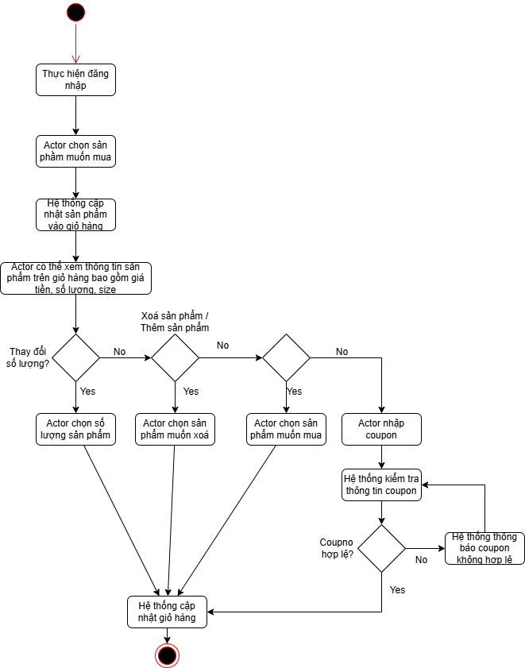
 |  |  |  |  | Process | Use Case ID | Use case name | Created PIC | Created Date | Approved Date
 |  |  |  |  | Use case design | UC_LIMS_002 | Quản lý giỏ hàng |  | 6-Oct-2025

1. Pre-Condition

 | Actor: Person có thể quản lý sản phẩm trong giỏ hàng, có thể thêm sản phẩm, xoá sản phẩm, chỉnh sửa số lượng sản phẩm hoặc cập nhật coupon...
 | Điều kiện: Person đã đăng nhập vào hệ thống

2. Trigger

 | Để quản lý khách hàng, Person chọn chức năng giỏ hàng trên trang chủ website

3. Basic flow

 |  | 2025-01-03 | Hệ thống hiển thị màn hình quản lý giỏ hàng
 |  | 2025-02-03 | Actor có thể xem giỏ hàng trên màn hình này, hoặc có thể thêm sản phẩm mới vào giỏ, xoá sản phẩm khỏi giỏ, cập nhật coupon hoặc thay đổi số lượng sản phẩm
 |  | 2025-03-03 | Nếu thêm sản phẩm, Actor chọn sản phẩm mới từ trang danh sách sản phẩm.
 |  |  | Hệ thống cập nhật giỏ hàng
 |  | 2025-04-03 | Nếu xoá sản phẩm, Actor chọn xoá sản phẩm từ giỏ hàng
 |  |  | Hệ thống cập nhật giỏ hàng
 |  | 2025-05-03 | Nếu thay đổi số lượng sản phẩm, Actor chọn sản phẩm muốn đổi, chọn số lượng mới
 |  |  | Hệ thống cập nhật giỏ hàng
 |  | 2025-06-03 | Nếu nhập coupon, Actor nhập coupon vào ô textbox.
 |  |  | (Alternative: Khi coupon không hợp lệ)
 |  |  | Hệ thống cập nhật giỏ hàng

4. Alternative flow

 |  | 2025-01-04 | Khi coupon không hợp lệ
 |  |  |  | Hệ thống sẽ thông báo coupon không hợp lệ và người dùng nhập lại coupon mới (nếu có)

5. Business rule

 | Yêu cầu về việc thông báo lỗi nhập sai dữ liệu:
 |  | Màn hình hiển thị thông báo lỗi về mật khẩu
 |  | Các trường dữ liệu không hợp lệ được bôi đỏ.
 |  | Con trỏ chuột sẽ focus vào trường dữ liệu đầu tiên không hợp lệ
 |  | Khi user edit lại trường dữ liệu đó thì màu sắc của trường dữ liệu đó sẽ trở lại bình thường.

6. Acitivity diagram

Quản lý thanh toán
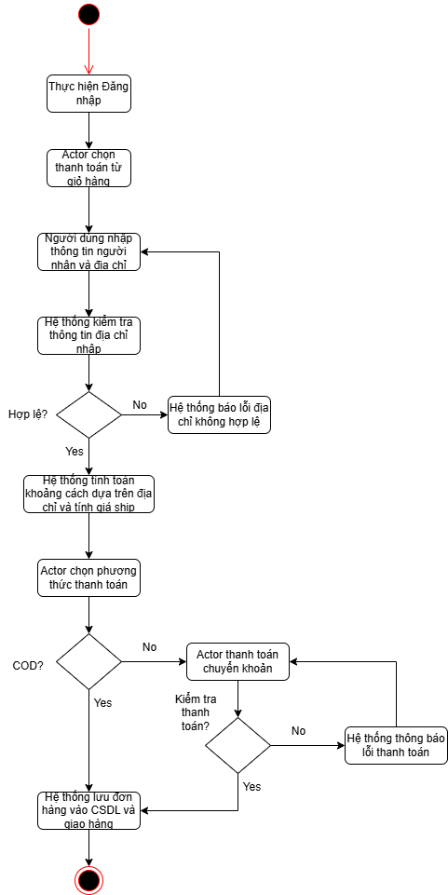
 |  |  |  |  | Process | Use Case ID | Use case name | Created PIC | Created Date | Approved Date
 |  |  |  |  | Use case design | UC_LIMS_002 | Quản lý thanh toán |  | 6-Oct-2025

1. Pre-Condition

 | Actor: Person có thể quản lý thanh toán khi mua sản phẩm trong giỏ hàng, có thể chọn phương thức thanh toán và nhập địa chỉ giao hàng.
 | Điều kiện: Person đã đăng nhập vào hệ thống và chọn mua sản phẩm trong giỏ hàng

2. Trigger

 | Để quản lý thanh toán, Person chọn chức năng thanh toán khi mua sản phẩm giỏ hàng

3. Basic flow

 |  | 2025-01-03 | Hệ thống hiển thị màn hình quản lý thanh toán
 |  | 2025-02-03 | Actor nhập thông tin giao hàng và địa chỉ nhận hàng
 |  | 2025-03-03 | Hệ thống kiểm tra thông tin giao hàng và tính giá ship
 |  |  | (Alternative: Khi kiểm tra địa chỉ không hợp lệ)
 |  | 2025-04-03 | Actor chọn phương thức thanh toán
 |  | 2025-05-03 | Nếu COD, đơn hàng lưu vào CSDL và thông báo thành công
 |  | 2025-06-03 | Nếu chuyển khoản, Actor thực hiện chuyển khoản
 |  | 2025-07-03 | Hệ thống kiểm tra thông tin chuyển khoản
 |  |  | (Alternative: Khi kiểm tra chuyển khoản không hợp lệ)
 |  | 2025-08-03 | Đơn hàng lưu vào CSDL và thông báo thành công.

4. Alternative flow

 |  | 2025-01-04 | Khi kiểm tra địa chỉ không hợp lệ
 |  |  |  | Hệ thống sẽ thông báo địa chỉ không hợp lệ và Actor nhập lại địa chỉ mới

 |  | 4-Feb-25 | Khi kiểm tra chuyển khoản không hợp lệ
 |  |  |  | Hệ thống sẽ thông báo đơn hàng chưa thanh toán thành công và Actor thanh toán lại.

5. Business rule

 | Yêu cầu về việc thông báo lỗi nhập sai dữ liệu:
 |  | Màn hình hiển thị thông báo lỗi về mật khẩu
 |  | Các trường dữ liệu không hợp lệ được bôi đỏ.
 |  | Con trỏ chuột sẽ focus vào trường dữ liệu đầu tiên không hợp lệ
 |  | Khi user edit lại trường dữ liệu đó thì màu sắc của trường dữ liệu đó sẽ trở lại bình thường.

6. Acitivity diagram

